Forside
KonfliktStatistik 4. kvartal 2025
3. marts 2026
Publikation

Flest tabte arbejdsdage skyldes løn og arbejdsforhold i 2025

I 3. kvartal 2025 blev der registreret 15 overenskomststridige arbejdsstandsninger på DA-området. Konflikterne medførte samlet set et tab på 460 arbejdsdage, hvoraf størstedelen – næsten 9 ud af 10 – relaterede sig til lønforhold og arbejdsvilkår. Hver konflikt involverede i gennemsnit 14,3 personer og varede 3,2 dage.
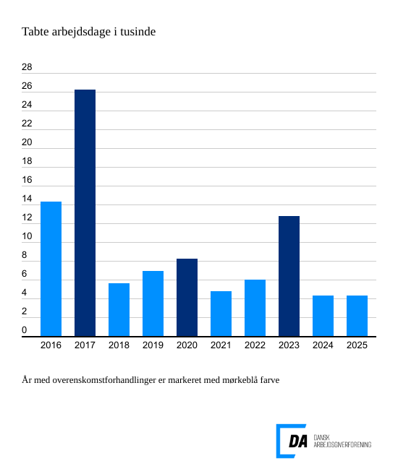

I 2025 blev der registreret 67 overenskomststridige arbejdsnedlæggelser på DA-området, hvilket førte til et tab på 4.312 arbejdsdage. I gennemsnit deltog 33,9 personer pr. konflikt, som varede 1,8 dage. I 4. kvartal var der 13 konflik-ter og 227 tabte arbejdsdage.
Arbejdsforhold og løn var den hyppigste anledning til konflikt
I 2025 skyldtes de fleste konflikter arbejdsforhold samt løn- og betalings-spørgsmål. Arbejdsforhold førte til 37 konflikter og 2.458 mistede arbejdsdage, mens løn og betaling udløste 18 konflikter med 1.372 tabte dage. Disse to fak-torer stod for hele 88 procent af årets samlede tabte arbejdsdage.

Lav konfliktaktivitet i årets sidste kvartal
Konfliktniveauet var højest i 2. kvartal 2025, hvor der var 24 arbejdsstandsninger med samlet 2.635 tabte arbejdsdage. I 4. kvartal 2025 blev der registreret 13 overenskomststridige arbejdsstandsninger, hvilket resulterede i tabet af 227 arbejdsdage. Arbejdsforhold udløste 192 tabte dage, mens løn og betalingsforpligtelser førte til to konflikter med samlet 22 tabte dage.

